Resumen

 | INFORME INGRESOS Y GASTOS "LOS PRADOS DE NOS"
 | Mayo 2025

= | SALDO MES INICIAL | 410,991
+ | Ingresos del mes | 7,005,500
- | Gastos del mes | -7,339,779
= | SALDO FINAL | 76,712

Cartola bancaria
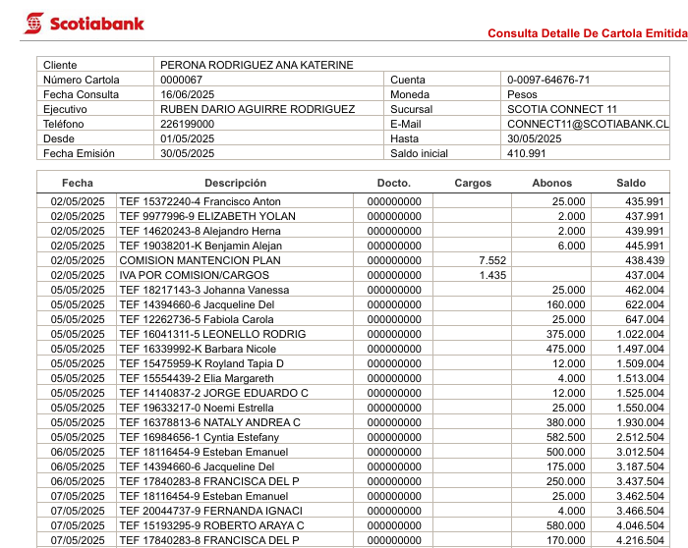

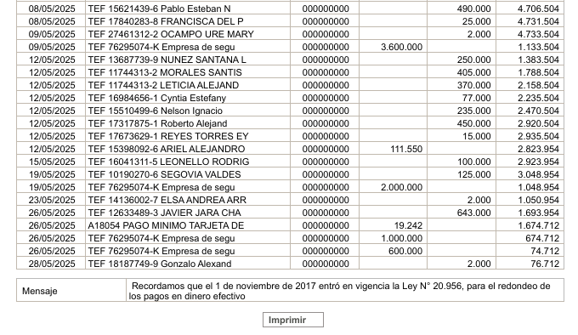

COMPROBANTES DE GASTOS
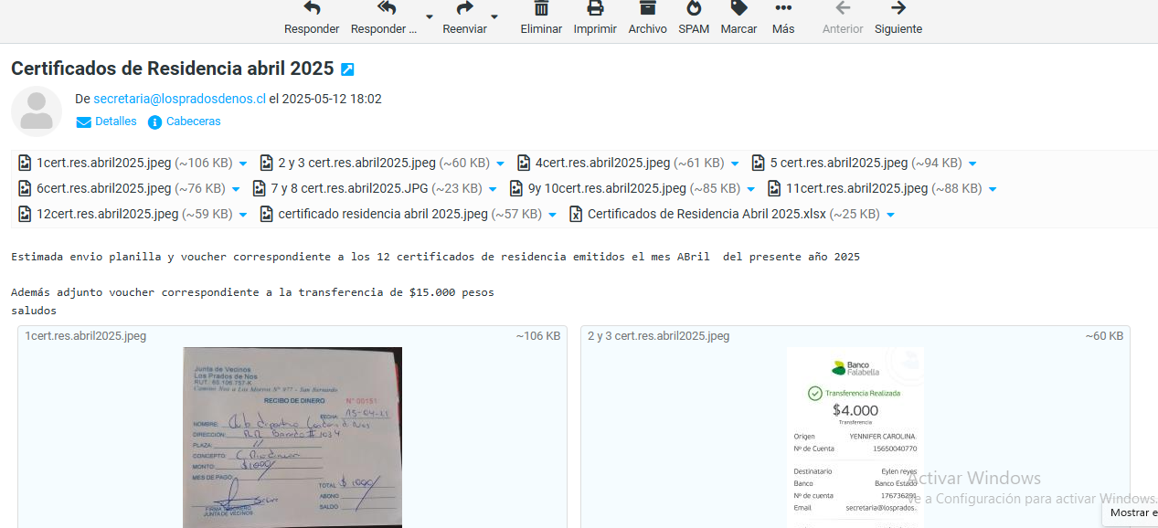

D

